Aufgabe
In einem Ingenieurbüro für Maschinenbau sind die Mitarbeiter zur Betreuung ihrer Projekte 2- bis 3-mal in der Woche auswärts unterwegs. Für diese Dienstreisen steht den Mitarbeitern ein firmeneigener Fuhrpark zur Verfügung. Da die Mitarbeiter die Autos nicht ständig benötigen, existieren keine personengebundenen Dienstwagen. Um den Fuhrpark aus Kostengründen rationeller verwalten zu können, soll eine firmenspezifische Datenapplikation entwickelt werden.verwaltet.

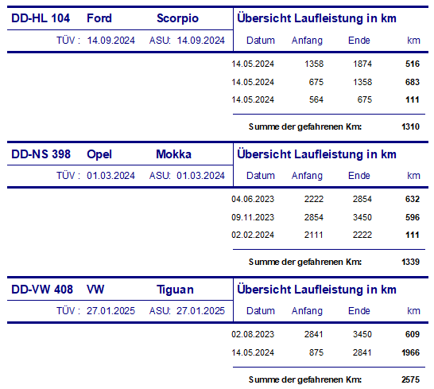
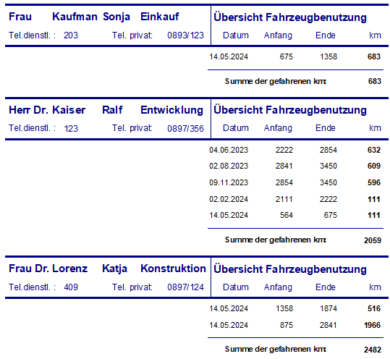
 | Nicht normalisierte DB

 | 1. Normalform |  | BE 4

 | 2. Normalform |  | BE 8

 | 3. Normalform |  | BE 2

M | Kennzeichen | Hersteller | Model | Datum | Anfang | Ende | km | Anrede | Vorname | Nachname | Tel. privat | DienstTel. | Datum | Anfang | Ende | km

2NF | Fahrzeuge
 | ID | Kennzeichen | Hersteller | Model | Datum | Anfang | Ende | km

 | Mitarbeiter
 | Anrede | Vorname | Nachname | Tel. privat | DienstTel. | Datum | Anfang | Ende | km

3NF | Fahrzeuge
 | ID | Kennzeichen | Hersteller | Model
 | 1 | DD HL 104 | Ford | Scorpio
 | 2 | DD NS 398 | Opel | Mokka
 | 3 | DD VW 408 | VW | Tiguan

 | Fahrzeug Laufleistung
 | id | fahrzeugid | Datum | Anfang | Ende
 | 1 | 1 | 14/05/2024 | 1358 | 1874
 | 2 | 1 | 14/05/2024 | 675 | 1358
 | 3 | 1 | 14/05/2024 | 564 | 675
 | 4 | 2 | 04/06/2023 | 2222 | 2854
 | 5 | 2 | 09/11/2023 | 2854 | 3450
 | 6 | 2 | 02/02/2024 | 2111 | 2222
 | 7 | 3 | 02/08/2023 | 2841 | 3450
 | 8 | 3 | 14/05/2024 | 875 | 1966

 | Benutzer
 | id | Anrede | Vorname | Nachname | Tel. dienst. | Tel. privat. | Titel
 | 1 | Frau | Sonja | Kaufmann | 203 | 0897/356
 | 2 | Herr | Ralf | Kaiser | 123 | 0897/356 | Dr
 | 3 | Frau | Katja | Lorenz | 409 | 0897/124 | Dr

 | Fahrzeugbenutzung
 | id | benutzerid | Datum | Anfang | Ende
 | 1 | 1 | 14/05/2024 | 675 | 1358
 | 2 | 2 | 04/06/2023 | 2222 | 2854
 | 3 | 2 | 02/08/2023 | 2841 | 3450
 | 4 | 2 | 09/11/2023 | 2854 | 2450
 | 5 | 2 | 02/02/2024 | 2111 | 2222
 | 6 | 2 | 14/05/2023 | 564 | 675
 | 7 | 3 | 14/05/2024 | 1358 | 1874
 | 8 | 3 | 14/05/2024 | 875 | 1966

